온톨로지맵
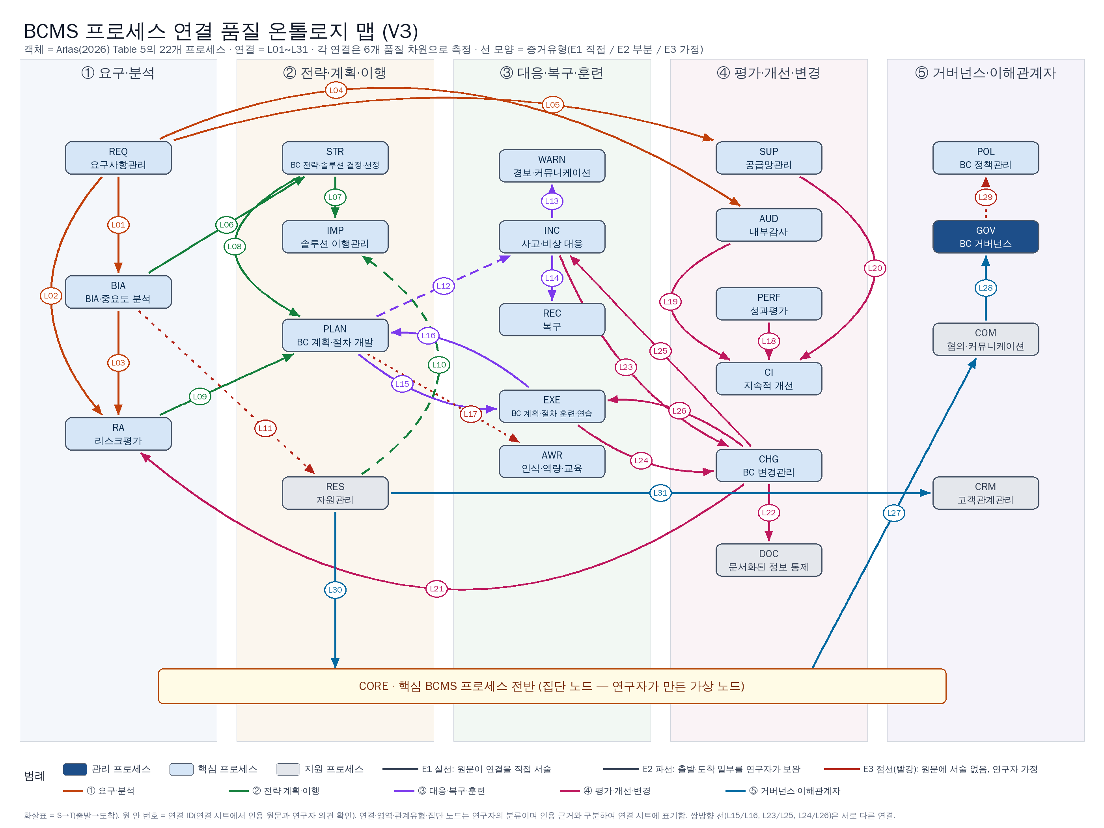
온톨로지 맵 — 22개 프로세스와 31개 연결
그림 파일: outputs/BCMS_온톨로지맵_V3.png · 선 모양 = 증거유형(실선 E1 / 파선 E2 / 점선 E3)

